沙发超纤皮面料
体检中心住院提升项目家具清单
采购预算 |  | 12.5万元 |  | 备注 |  | 本清单所列示的家具颜色仅做参考。所有家具的颜色需与最终安装现场环境匹配，需与体检中心确认后才能生产。
VIP间
序号 | 名称 | 图片 | 尺寸 W*D*Hmm | 数量 | 单位 | 单价 | 金额 | 材质
1 | 单人间大床 带床头软包 | 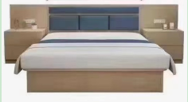 | 1500*2000 | 3 | 张 |  |  | 1.贴面：德国“夏特”优质耐磨三聚氢胺浸渍饰面； 2.基材：“东颖”E1级实木指接板，厚度≥18mm，优质绿色环保产品，甲醛释放量≤0.5mg/L； 3.封边：PVC封边条； 4.颜色可选
2 | 双人间单人床 带床头软包 |  | 1200*2000 | 6 | 张 |  |  | 1.贴面：德国“夏特”优质耐磨三聚氢胺浸渍饰面； 2.基材：“东颖”E1级实木指接板，厚度≥18mm，优质绿色环保产品，甲醛释放量≤0.5mg/L； 3.封边：PVC封边条； 5.颜色可选
3 | 床头柜 | 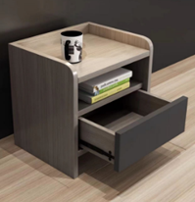 | 400*400*420 | 9 | 个 |  |  | 1.贴面：德国“夏特”优质耐磨三聚氢胺浸渍饰面； 2.基材：“东颖”E1级实木指接板，厚度≥18mm，优质绿色环保产品，甲醛释放量≤0.5mg/L； 3.封边：PVC封边条；
4 | 床垫 |  | 150*200*25 | 3 | 张 |  |  | 1.独立袋装精钢弹簧系统，护脊承托，睡伴不干扰； 2.300克/平方针织面料，高密度超软海棉； 3.一面软一面硬，符合不同人群睡眠需求。
5 | 床垫 |  | 120*200*25 | 6 | 张 |  |  | 1.独立袋装精钢弹簧系统，护脊承托，睡伴不干扰； 2.300克/平方针织面料，高密度超软海棉； 3.一面软一面硬，符合不同人群睡眠需求。
6 | 椅子 坐垫带软包 |  | 400*240*420 | 6 | 张 |  |  | 1.贴面：德国“夏特”优质耐磨三聚氢胺浸渍饰面； 2.基材：“东颖”E1级实木指接板，厚度≥18mm，优质绿色环保产品，甲醛释放量≤0.5mg/L； 3.封边：PVC封边条； 4.颜色可选
7 | 休闲沙发 | 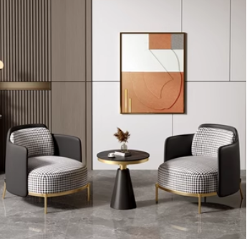 | 常规 | 12 | 张 |  |  | 松木实木框架，人体工学设计 带柔软抱枕；高密度回弹海绵；金属沙发脚 防滑脚垫，靠垫及坐垫换成超纤皮面料。
8 | 茶几 |  | 600*600*560 | 6 | 张 |  |  | 岩板桌面，厚度≥12mm，环保强度高，金属铁艺框架，受力强
 |  |  | 小 计 | 51 |  |  | 0
标 间
序号 | 名称 | 图片 | 尺寸 W*D*Hmm | 数量 | 单位 | 单价 | 金额 | 材质
1 | 单人床 带床头软包 | 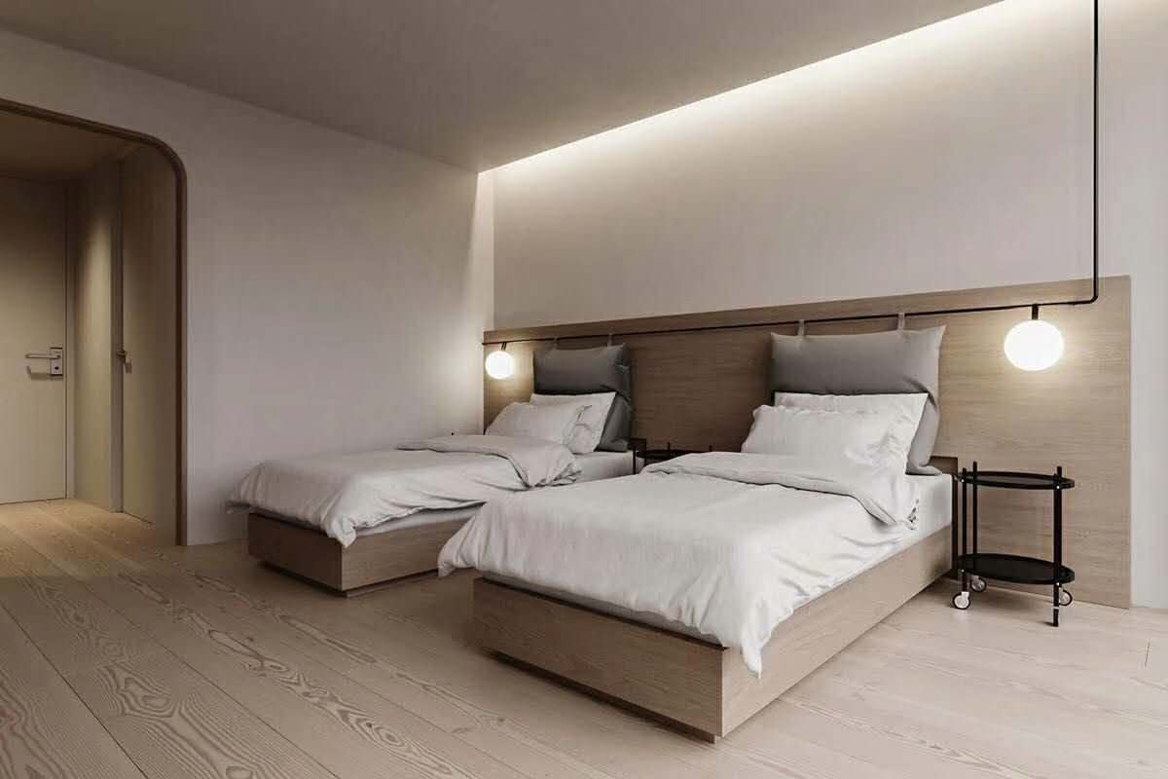 | 1200*2000 | 12 | 张 |  |  | 1.贴面：德国“夏特”优质耐磨三聚氢胺浸渍饰面； 2.基材：“东颖”E1级实木指接板，厚度≥18mm，优质绿色环保产品，甲醛释放量≤0.5mg/L； 3.封边：PVC封边条；
2 | 床头柜 |  | 400*400*420 | 12 | 个 |  |  | 1.贴面：德国“夏特”优质耐磨三聚氢胺浸渍饰面； 2.基材：“东颖”E1级实木指接板，厚度≥18mm，优质绿色环保产品，甲醛释放量≤0.5mg/L； 3.封边：PVC封边条；
3 | 床垫 |  | 120*200*25 | 26 | 张 |  |  | 1.独立袋装精钢弹簧系统，护脊承托，睡伴不干扰； 2.300克/平方针织面料，高密度超软海棉； 3.一面软一面硬，符合不同人群睡眠需求。
4 | 椅子 |  | 400*240*420 | 6 | 张 |  |  | 1.贴面：德国“夏特”优质耐磨三聚氢胺浸渍饰面； 2.基材：“东颖”E1级实木指接板，厚度≥18mm，优质绿色环保产品，甲醛释放量≤0.5mg/L； 3.封边：PVC封边条； 4.颜色可选
5 | 休闲沙发 | 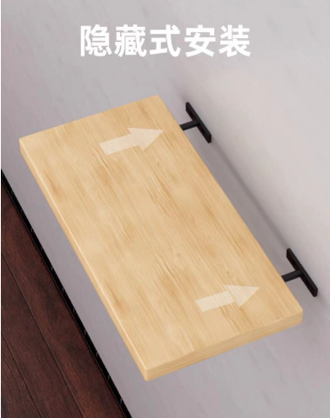 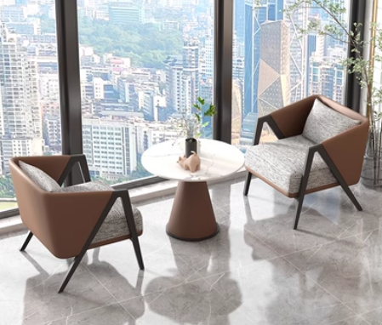 | 常规 | 12 | 张 |  |  | 人体工学设计 带柔软抱枕；圆润扶手饱满；回力海绵；金属沙发脚 防滑脚垫； 超纤皮坐垫和靠垫.
6 | 茶几 |  | 600*600*560 | 6 | 张 |  |  | 岩板桌面，厚度≥12mm，环保强度高，金属铁艺框架，受力强
 |  |  | 小 计 | 74 |  |  | 0
 |  |  | 合计 | 125 |  |  | 0

